Ejercicio1
M | M | 1 | K

Datos |  | Minutos |  |  | Factor de Utilización
λ | 40 autos/hora | 0.667 | Autos/minutos |  | 2.668
μ | 15 autos/hora | 0.25 | Autos/minutos
K | 4

a) Probabilidad de que el sistema esté lleno y vacío

 |  | 1 - 2,667 | -1.677
 |  | 1 - (2,667)^4+1 | -133.847736600

 | Resultado | 0.01252916 | 1.25 | % Probabilodad de que el sistema esté vacío

Probabbilidad de que esté lleno

1-Po | 0.98747084
 | 98.75 | % Probabilidad de que el sistema esté lleno

b) Número promedio de vehículos que entran y no entran en el sistema
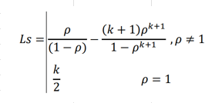
 |  |  | -1.6 |  | 675.92597 |  | 3.438
 |  |  |  |  | -134.1851933

c) Número de vehículos en el sistema

 |  | 3.438 |  | 0.98747084 |  | 2.450

d) Tiempo promedio de un vehículo en cola

 |  |  |  |  | 0.667 |  | 1 | -84.27983539 | 0.247
 |  |  |  |  |  |  |  | -133.8477366

 |  | 2.450 |  | 9.920
 |  | 0.247

e) Tiempo promedio de espera en el sistema

 |  |  | 3.438 |  | 13.918 | Minutos en el sistema
 |  |  | 0.247

Ejercicio2
Modelo: | M / M / S | -> | M / M / 3

λ: | 12 | pacientes por hora
μ | 13 | minutos por paciente |  | 4.615 | pacientes por hora
medicos: | 3

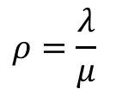
a)

 |  |  | -> | ρ = | 2.6

 |  |  |  | ρ = | λ | -> | 12 | -> | 0.867 |  | La proporcion de tiempo que está cada médico atencdiendo a los pacientes es de 86.7%
 |  |  |  |  | s*μ |  | 3*4.615

 |  |  |  |  |  | Ws-Wq | -> | 0.217 | horas | o | 13 | minutos

b)
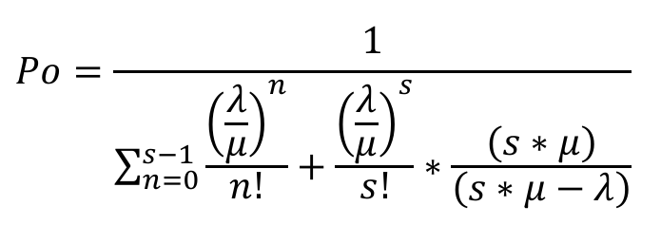

 |  |  |  | -> | 1 |  |  |  |  |  |  |  |  | -> | 1 |  |  |  |  | -> | 0.0345
 |  |  |  |  | 1 | `+ | 2.6 | `+ | 3.38 | `+ | 2.929 | `* |  |  | 6.98 | `+ | 2.929 | `* | 13.84615385
 |  |  |  |  |  |  |  |  |  |  |  |  |  |  |  |  |  |  | 1.846153846

 |  |  |  |  | -> | 4.933 |  |  | El número promedio de pacientes en la sala de espera es de 4.93

c)

 |  |  | -> | 0.411

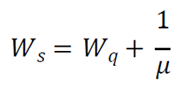

 |  |  |  | -> | 0.628 | horas | o | 37.66407599 | minutos | El tiempo de espera es de 0.628 horas

d)

 | para dos médicos :

 |  |  |  | -> | ρ = | 2.6 |  |  |  |  |  | -> | 1 |  |  |  |  |  |  |  |  | -> | 1 |  |  |  |  | -> | -0.1304
 |  |  |  |  |  |  |  |  |  |  |  |  | 1 | `+ | 2.6 | `+ | 3.380 | `* | (2*4.615) |  |  |  | 3.6 | `+ | 3.380 | `* | 9.230769231
 |  |  |  |  |  |  |  |  |  |  |  |  |  |  |  |  |  |  | (2*4.615-12) |  |  |  |  |  |  |  | -2.769230769

 |  |  |  |  |  | -> | -18.627 |  | EL SISTEMA SE SATURA CON DOS MÉDICOS, esto resultado de los negativos

Ejercicio 5
 |  |  |  |  |  |  | Respuestas
 |  |  |  |  |  |  | Tasa de Servicio | La tasa de servicio es la inversa del tiempo de servicio. Si un carro es atendido cada 5 minutos, entonces: | 12 | carros/hora
 |  |  |  |  |  |  | Tasa llegada | La tasa media de llegadas es | 5 | carros/hora
 |  |  |  |  |  |  | Fracción del tiempo en lo que esta ocupada la máquina | La fracción del tiempo en lo que esta ocupada la maquina | 75%
 |  |  |  |  |  |  | Probabilidad de que el sistema esté vacío. | La probabilidad de queel sistema esté vacío | 25%
 |  |  |  |  |  |  | Número promedio de carros en la cola | Hay 1,125 carros esperando en cola | 1.125
Tasa de Servicio | µ |  | 12 | carros/hora |  |  | Número promedio de carros en el sistema | El número promedio de carros en el sistema | 1.875
Tasa de llegada | λ |  | 9 | carros/hora |  |  | Tiempo promedio que un carro pasa esperando en la cola | El tiempo promedio que un carro pasa esperando en la cola es | 7.5 | minutos
Sistema | ρ |  | 0.75 | tiempo maquina ocupada |  |  | Tiempo promedio que un carro pasa en el sistema. | En promedio, un carro pasa 12.5 minutos en el sistema | 12.5 | minutos

 |  |  | 0.25

Tasa de servicio
 |  | µ | 1/5min | 60/5min/h | 12
Promedio Carros

 |  |  |  | 1.125

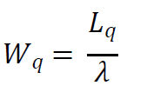

 |  |  |  | 0.125 | 7.5 | minutos

 |  |  |  | 0.2083333333 | 12.5 | minutos

 |  |  |  | 1.875

Ejercicio6
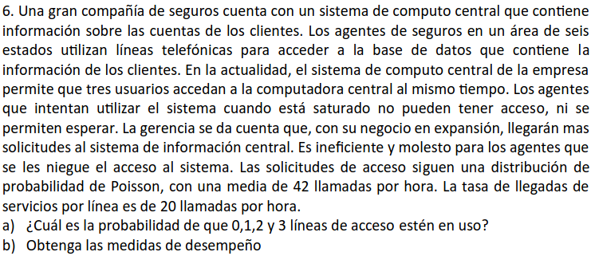
 |  |  |  |  |  |  | M/M/1/K

Tasa de llegada | λ | 42 | llamadas/hora
Tasa de servicio | μ | 20 | llamadas/hora |  | Tasa Efectiva llegadas |  | 18.807465267
Capacidad limitada | K | 3
 | p | 2.1

a)

p0 | -> | -1.1 | / | -18.4481 | -> | 0.060 | 5.96% | hay un 5.96% de que 0 lineas esten en uso

p1 | -> | -2.31 | / | -18.4481 | -> | 0.125 | 12.52% | hay un 12.52% de que 1 linea este en uso

p2 | -> | -4.851 | / | -18.4481 | -> | 0.263 | 26.30% | hay un 26.30% de que 2 lineas esten en uso

p3 | -> | -10.1871 | / | -18.4481 | -> | 0.552 | 55.22% | hay un 55.22% de que 3 lineas esten en uso

b)

Numero promedio de usuarios en el sistema

Ls | -> | 4.41 | - | -4.216824497 | -> | 8.627 | El numero promedio de usuario en el sistema es de 8.63

Lq | -> | 7.686 | numero promedio de usuarios en cola

Tiempo medio esperado de espera en el sistema

Ws | -> | 3.863 | horas | 231.783 | minutos | El tiempo medio esperado de espera en el sistema es de 231 minutos

Teimpo medio esperado de espera en cola

Wq | -> | 3.813 | horas | 228.783 | minutos | El tiempo medio esperado de espera en cola es de 228 minutos

